Colorear
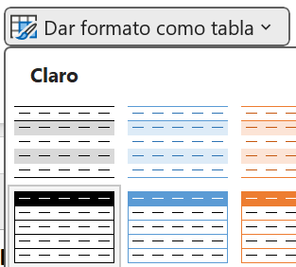
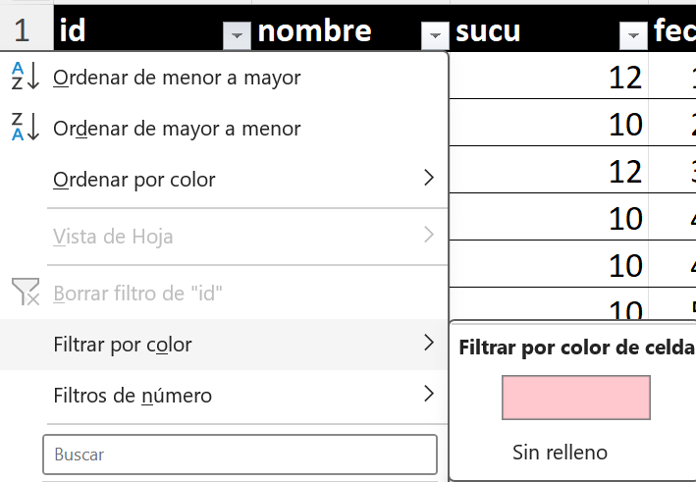
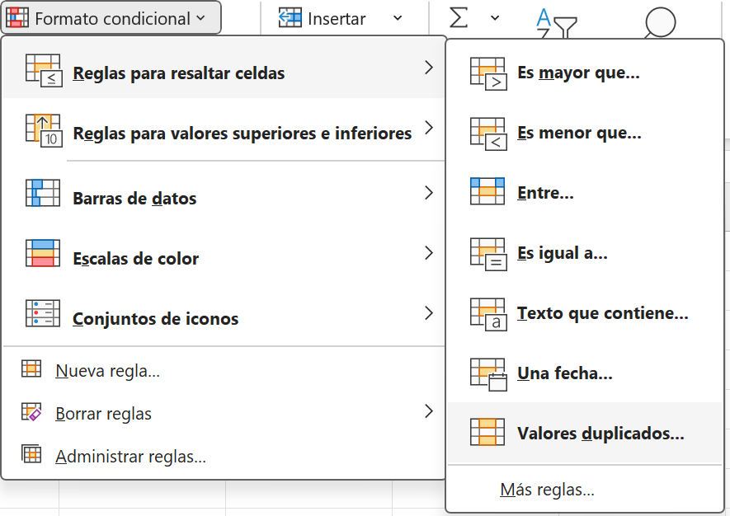
id | nombre | sucu | fecha | Selecciona la columna:
4590 | Pedro | 12 | 2024-09-01
4594 | Andres | 10 | 2024-09-02
4595 | Betto | 12 | 2024-09-03
4596 | Carlos | 10 | 2024-09-04
4596 | Carlos | 10 | 2024-09-04
4597 | Panamito | 10 | 2024-09-05
4598 | Daniel | 5 | 2024-09-05
4596 | Carlos | 10 | 2024-09-04
4590 | Karina | 7 | 2024-10-07

 |  |  |  | Transformar en una Tabla | Filtrar
 |  |  |  | Puede ser antes o despues | Podemos filtra por color, en este caso para ver solo los DUPLIS

Borrar
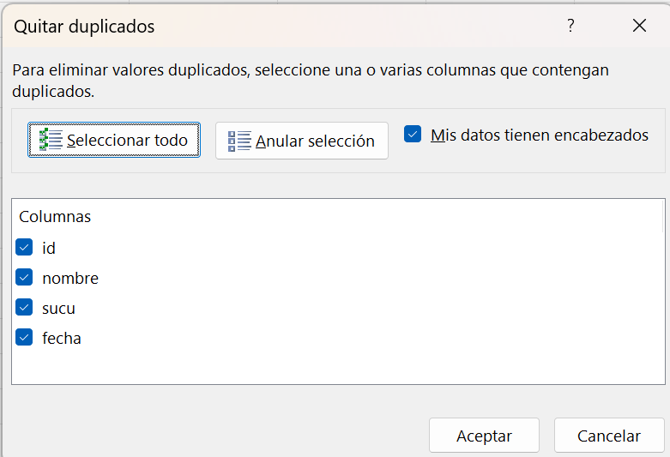
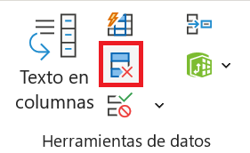
id | nombre | sucu | fecha | Borrar Duplicados
4594 | Andres | 10 | 2024-09-02 | Seccion Datos
4595 | Betto | 12 | 2024-09-03
4596 | Carlos | 10 | 2024-09-04
4596 | Carlos | 10 | 2024-09-04
4596 | Carlos | 10 | 2024-09-04
4598 | Daniel | 5 | 2024-09-05
4590 | Karina | 7 | 2024-10-07
4597 | Panamito | 10 | 2024-09-05
4590 | Pedro | 12 | 2024-09-01

 |  |  |  | Definimos el criterio de duplicidad, en base a las columnas
 |  |  |  | Los filas que se consideren duplicadas seran eliminadas

